DIST. AMANDA
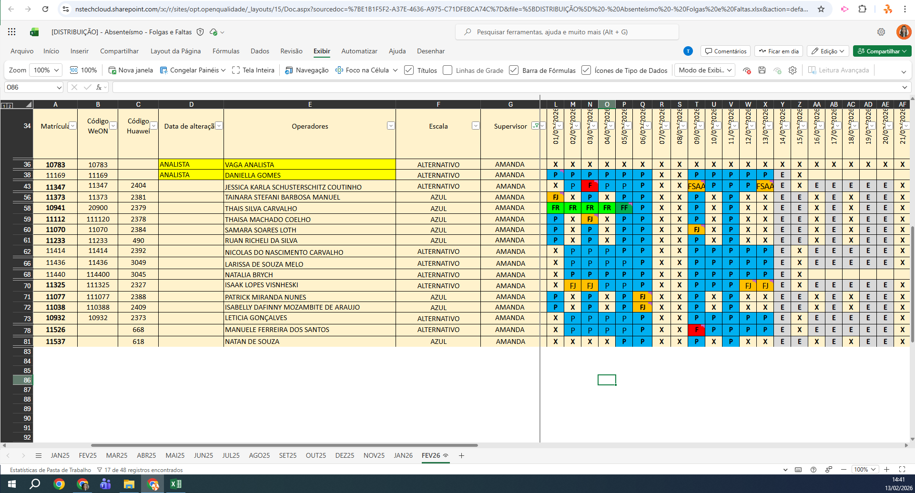
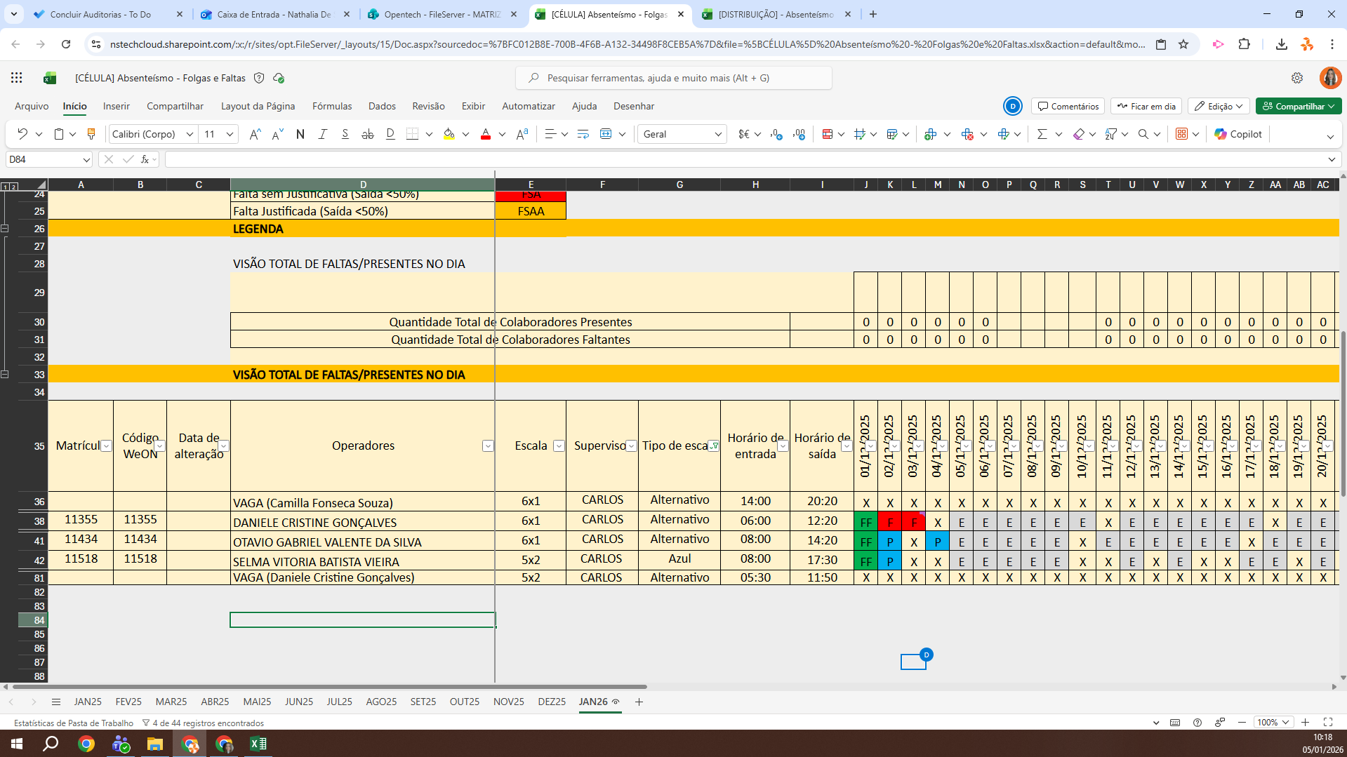
MATRICULA | ID WEON | ID HUAWEI | NOME | STATUS | TURNO / OPERAÇÃO | SUPERVISOR | SETOR | OBS | OPERACIONAL | OPERACIONAL 2 | STATUS | QTD
11347 | 11347 | 2404 | JESSICA KARLA SCHUSTERSCHITZ COUTINHO | ATIVO | DISTRIBUIÇÃO | Amanda Carla | DISTRIBUIÇÃO |  | OK | OK | ATIVO | 15
11373 | 11373 | 2381 | TAINARA STEFANI BARBOSA MANUEL | ATIVO | DISTRIBUIÇÃO | Amanda Carla | DISTRIBUIÇÃO |  | OK | OK | Total Geral | 15
10941 | 20900 | 2379 | THAIS SILVA CARVALHO | ATIVO | DISTRIBUIÇÃO | Amanda Carla | DISTRIBUIÇÃO |  | OK | OK
11112 | 111120 | 2378 | THAISA MACHADO COELHO | ATIVO | DISTRIBUIÇÃO | Amanda Carla | DISTRIBUIÇÃO |  | OK | OK
11070 | 11070 | 2384 | SAMARA SOARES LOTH | ATIVO | DISTRIBUIÇÃO | Amanda Carla | DISTRIBUIÇÃO |  | OK | OK
11233 | 11233 | 490 | RUAN RICHELI DA SILVA | ATIVO | DISTRIBUIÇÃO | Amanda Carla | DISTRIBUIÇÃO |  | OK | OK
11414 | 11414 | 2392 | NICOLAS DO NASCIMENTO CARVALHO | ATIVO | DISTRIBUIÇÃO | Amanda Carla | DISTRIBUIÇÃO |  | OK | OK
11436 | 11436 | 3049 | LARISSA DE SOUZA MELO | ATIVO | DISTRIBUIÇÃO | Amanda Carla | DISTRIBUIÇÃO |  | OK | OK
11440 | 114400 | 3045 | NATALIA BRYCH | ATIVO | DISTRIBUIÇÃO | Amanda Carla | DISTRIBUIÇÃO |  | OK | OK
11325 | 111325 | 2327 | ISAAK LOPES VISNHESKI | ATIVO | DISTRIBUIÇÃO | Amanda Carla | DISTRIBUIÇÃO |  | X | X
11077 | 111077 | 2388 | PATRICK MIRANDA NUNES | ATIVO | DISTRIBUIÇÃO | Amanda Carla | DISTRIBUIÇÃO |  | X | X
11038 | 110388 | 2409 | ISABELLY DAFINNY MOZAMBITE DE ARAUJO | ATIVO | DISTRIBUIÇÃO | Amanda Carla | DISTRIBUIÇÃO |  | OK | OK
10932 | 10932 | 2373 | LETICIA GONÇALVES | ATIVO | DISTRIBUIÇÃO | Amanda Carla | DISTRIBUIÇÃO |  | OK | OK
11526 | 11526 | 668 | MANUELE FERREIRA DOS SANTOS | ATIVO | DISTRIBUIÇÃO | Amanda Carla | DISTRIBUIÇÃO |  | OK | OK
11537 | 11537 | 618 | NATAN DE SOUZA | ATIVO | DISTRIBUIÇÃO | Amanda Carla | DISTRIBUIÇÃO |  | OK | OK
 |  |  |  |  |  |  |  |  | 2 | 2

